Solicitud gráfica
 | Asignatura: | Matemáticas |  |  | Fecha:
 | Grado: | 3
 | Título del tema: | Conjuntos |  |  | ¿Cuaderno de estudio o recurso? | Cuaderno de Estudio
 | Editor: | Andrea Constanza Perdomo Pedraza |  |  |  | F13

 | Código guión o recurso: | MA_03_01_CO | ← Para determinar este código, visite la hoja de Ayuda
 |  |  |  |  | ESPECIFICACIÓN DE ARCHIVOS A ENTREGAR
Núm. | Archivo Shutterstock o ruta en web | Imagen para: | Tipo | Formato | Nombre imagen SMALL | Tamaño imagen SMALL | Nombre imagen ZOOM | Tamaño imagen ZOOM | Descripción | Observaciones
IMG01 | 112609085 (Ver la imagen en Observaciones, última columna de esta tabla) | Cuaderno de Estudio | Ilustración | Horizontal | MA_03_01_CO_IMG01_small | 526 x 370 px | MA_03_01_CO_IMG01_zoom | 800 x 600 px | Conjunto de frutas, hay que encerrar cinco de las frutas en un óvalo, cualquiera de las frutas sirve. NO TIENE ETIQUETA DE CONJUNTO | 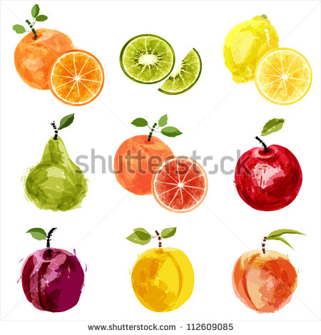
IMG02 | 187972451 (Ver la imagen en Observaciones, última columna de esta tabla) | Cuaderno de Estudio | Ilustración | Horizontal | MA_03_01_CO_IMG02_small | 526 x 370 px | MA_03_01_CO_IMG02_zoom | 800 x 600 px | Hay que tomar solo los cuatro medios de transporte de la última fila y acomodarlos dentro de un diagrama. Usar el barco, el auto, el avión y el bus. | 
IMG03 | (Ver la imagen en Observaciones, última columna de esta tabla) | Cuaderno de Estudio | Ilustración | Horizontal | MA_03_01_CO_IMG03_small | 526 x 370 px | MA_03_01_CO_IMG03_zoom | 800 x 600 px | Son tres conjuntos que deben quedar en la misma línea, pues los pie de imagen van debajo de cada uno de ellos. Los tres diagramas deben tener diferentes formas: cuadrada, óvalo, y círculo; las letras del nombre de los conjuntos son mayúscula e itálica.
2
4
6
8
10
12
14
16
18
20
T
F
IMG04 | (Ver la imagen en Observaciones, última columna de esta tabla) | Cuaderno de Estudio | Ilustración | Horizontal | MA_03_01_CO_IMG04_small | 526 x 370 px | MA_03_01_CO_IMG04_zoom | 800 x 600 px | Son dos conjuntos uno va incluido en el otro. Los nombres de los conjuntos van en itálica y mayúscula.
A
B
m
c
r
l
g
u
i
e
o
a
IMG05 | (Ver la imagen en Observaciones, última columna de esta tabla) | Cuaderno de Estudio | Ilustración | Horizontal | MA_03_01_CO_IMG05_small | 526 x 370 px | MA_03_01_CO_IMG05_zoom | 800 x 600 px | Dos conjuntos dentro de diagramas de Venn. Pueden ser rectangulares y curvos en las puntas como se muestran en la imagen.
A
i
s
B
b
r
u
e
n
IMG06 | (Ver la imagen en Observaciones, última columna de esta tabla) | Cuaderno de Estudio | Ilustración | Horizontal | MA_03_01_CO_IMG06_small | 526 x 370 px | MA_03_01_CO_IMG06_zoom | 800 x 600 px | Dos conjuntos pero esta vez están entrelazados entre si y en esa sección común hay tres elementos.

